Sheet1
Bulletin de paie

Employer : |  | Salarié : |  |  |  | Période :
Nom : |  | Nom et Prénom : |  |  |  | Début : |  |  | Ce modèle de facture vous est offert par Zervant.
Adresse : |  | Adresse : |  |  |  | Fin :
CP et Ville : |  | CP et Ville : |  |  |  | Début contrat : |  |  | Voir les instructions :
Numéro APE : |  | N° SS : |  |  |  | Date d'ancienneté : |  |  | Remplir le modèle de facture
Numéro SIRET : |  | Emploi :
Numéro Urssaf : |  | Coefficient : |  |  |  |  |  |  | Logiciel de facturation Zervant :
Convention collective : |  |  |  |  |  |  |  |  | Utiliser un logiciel de facturation gratuit

 |  |  | Base | Taux | A payer
Salaire de base |  |  | 151.67 | 19.78 | 3,000.03 € | Plafond SS : | 3,311.00 €
Heures Supp. à 25% |  |  | 0 | 24.725 | 0.00 €
Heures Supp. à 50% |  |  | 0 | 29.67 | 0.00 €
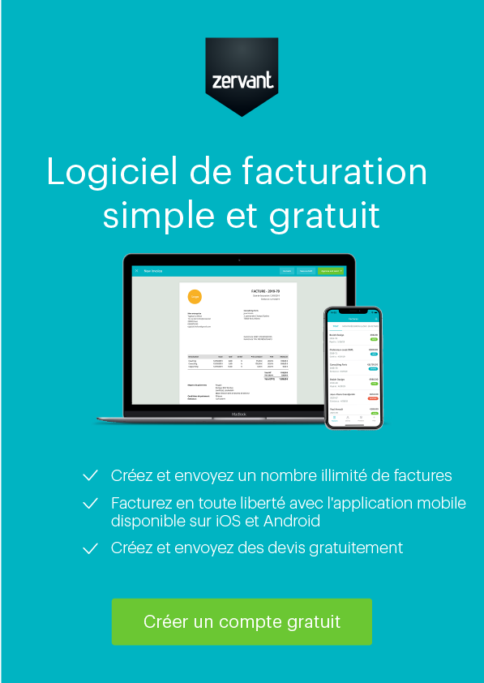
SALAIRE BRUT |  |  |  |  | 3,000.03 € |  |  | -310.97 €

COTISATIONS ET CONTRIBUTIONS SOCIALES |  |  | SALARIÉ |  |  | EMPLOYEUR
 |  |  | Base | Taux | Montat | Base | Taux | Montant
CSG non déductible |  |  | 2,910.03 € | 2.40% | 69.84 €
CRDS non déductible |  |  | 2,910.03 € | 0.50% | 14.55 €
Csg déductible |  |  | 2,910.03 € | 6.80% | 197.88 €
Sécurité sociale
Assurance maladie |  |  | 3,000.03 € | 0.75% | 22.50 € | 3,000.03 € | 12.80% | 384.00 €
Assurance vieillesse
AV déplafonée |  |  | 3,000.03 € | 6.55% | 196.50 € | 3,000.03 € | 1.90% | 57.00 €
AV plafonnée |  |  |  |  |  | 3,000.03 € | 8.55% | 256.50 €
Accidents du travail |  |  |  |  |  | 3,000.03 € | 7.30% | 219.00 €
Allocation familiales |  |  |  |  |  | 3,000.03 € | 5.25% | 157.50 €
Aide au logement
AL déplafonée |  |  |  |  |  | 3,000.03 € | 0.40% | 12.00 €
AL plafonnée |  |  |  |  |  | 3,000.03 € | 0.10% | 3.00 €
ASSEDIC
Assurance chômage tranche A |  |  | 3,000.03 € | 2.40% | 72.00 € | 3,000.03 € | 4.00% | 120.00 €
Assurance chômage tranche B |  |  | 0.00 € | 2.40% | 0 | 0.00 € | 4.00% | 0.00 €
Assurance chômage tranche AGS (FNGS) |  |  |  |  |  | 3,000.03 € | 0.40% | 12.00 €
Caisse de retraite (non cadre)
Retraite complémentaire et AGFF tranche 1 |  |  | 3,000.03 € | 3.80% | 114.00 € | 3,000.03 € | 5.70% | 171.00 €
Retraite complémentaire et AGFF tranche 2 |  |  | 0.00 € | 6.90% | 0.00 € | 0.00 € | 10.30% | 0.00 €
TOTAL DES COTISATIONS ET CONTRIBUTIONS |  |  |  |  | 687.28 € |  |  | 1,392.02 €

 |  |  |  |  | Net à payer |  |  | 2,312.76 €
 |  |  |  |  | Salaire net imposable |  |  | 2,382.60 €

Mode de règlement : | Virement
Date : | 2022-05-09

Cumul annuel : |  | Cumul de la période : |  |  |  | Congés payés : | N | N-1
Net imposable : |  | Net imposable : |  | 2,397.15 € |  | Acquis | 2.5
Soumis SS: |  | Soumis SS: |  | 3,000.03 € |  | Pris
Coût total : |  | Coût total : |  | 4,392.05 € |  | Restant | 2.5
Heures salariées : |  | Heures salariées : |  | 151.67

Bulletin de paie à conserver sans limitation de durée

